ファイル構成
D1
 | 項番 | タイプ | ファイルパス | ファイル名 | 概要 | 担当者
 | 1 | java | servlet | AccountServlet.java | アカウント画面用 | 平岡
 | 2 | java | servlet | LoginServlet.java | ログイン画面用 | 眞島
 | 3 | java | servlet | HomeServlet.java | ホーム画面用 | 海野
 | 4 | java | servlet | aHomeServlet.java | 管理者ホーム画面用（HomeServlet.javaほぼコピペ）
 | 5 | java | servlet | FavorServlet.java | お気に入り一覧用
 | 6 | java | servlet | UserServlet.java | ユーザ一覧用
 | 7 | java | servlet | BoardServlet.java | 掲示板画面用
 | 8 | java | servlet | ThreadServlet.java | スレッド画面用
 | 9 | java | servlet | UpdateDeleteServlet | 更新・削除用
 | 10 | java | servlet | ResultServlet.java | 検索結果画面用
 | 11 | java | dao | LoginDAO.java | ログイン関連のデータアクセス用DAO | 豊田
 | 12 | java | dao | FavorDAO.java | お気に入り関連のデータアクセス用DAO
 | 13 | java | dao | UserDAO.java | ユーザ情報関連のデータアクセス用DAO
 | 14 | java | dao | BoardDAO.java | 掲示板関連のデータアクセス用DAO
 | 15 | java | dao | TestDAO.java | テスト関連のデータアクセス用DAO
 | 16 | java | model | LoginBeans.java | ログイン関連のデータ操作モデル
 | 17 | java | model | FavorBeans.java | お気に入り関連のデータ操作モデル
 | 18 | java | model | ResultBeans.java | 検索結果関連のデータ操作モデル
 | 19 | jsp | jsp | Account.jsp | アカウント画面用 | 山田
 | 20 | jsp | jsp | Login.jsp | ログイン画面用 | 佐々木
 | 21 | jsp | jsp | Home.jsp | ホーム画面用
 | 22 | jsp | jsp | Favor.jsp | お気に入り画面
 | 23 | jsp | jsp | User.jsp | ユーザー情報
 | 24 | jsp | jsp | Board.jsp | 掲示板画面用
 | 25 | jsp | jsp | Result.jsp | 検索結果画面用
 | 26 | jsp | jsp | Thread.jsp | スレッド画面用
 | 27 | jsp | jsp | aHome.jsp | 管理者専用ホーム画面
 | 28 | jsp | jsp | aUser.jsp | 管理者ユーザ一覧（管理者のメニューから飛べる）
 | 29 | jsp | jsp | aThread.jsp | 管理者スレッド
 | 30 | jsp | jsp | aBoard.jsp | 管理者掲示板（管理者のメニューから飛べる）
 | 31 | jsp | jsp | aResult.jsp | 管理者検索結果
 | 32 | jsp | jsp | aFavor.jsp | 管理者お気に入り（管理者のメニューから飛べる）
 | 33 | js | js | .js | のjs
 | 34 | js | js | .js | のjs
 | 35 | js | js | .js | のjs
 | 36 | css | css | common.css | 全画面共通のcss
 | 37 | css | css | .css | のcss
 | 38 | css | css | .css | のcss

JavaScript、CSS（共通CSS以外）についてはファイル数が未定のため現段階では無記名としている

画面遷移
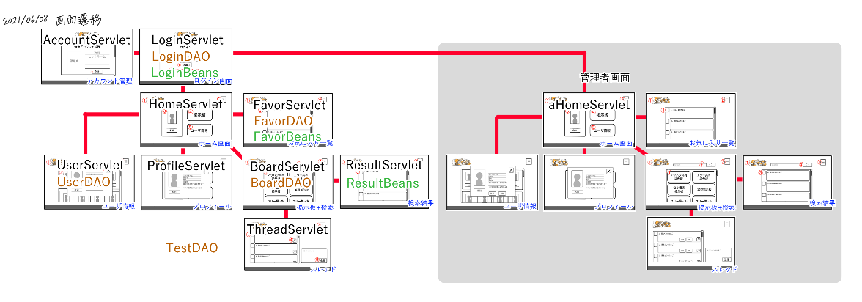
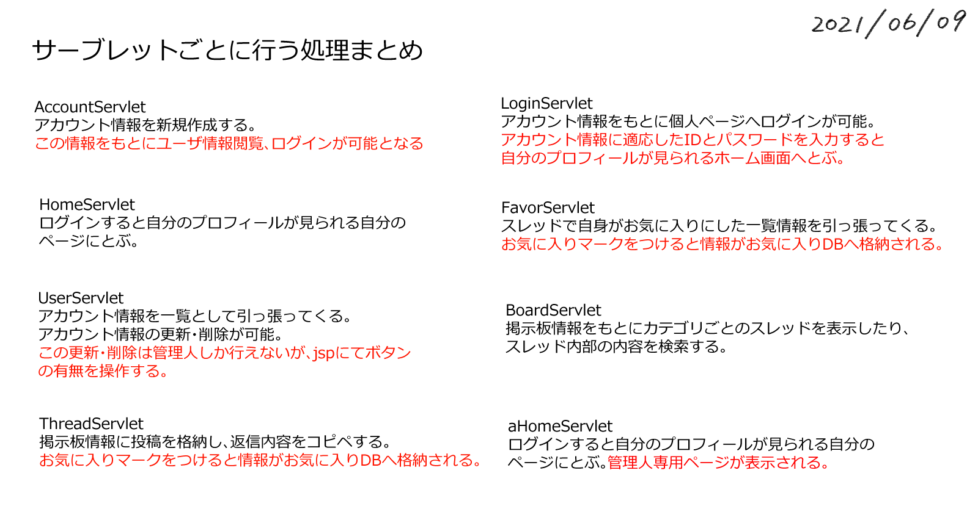

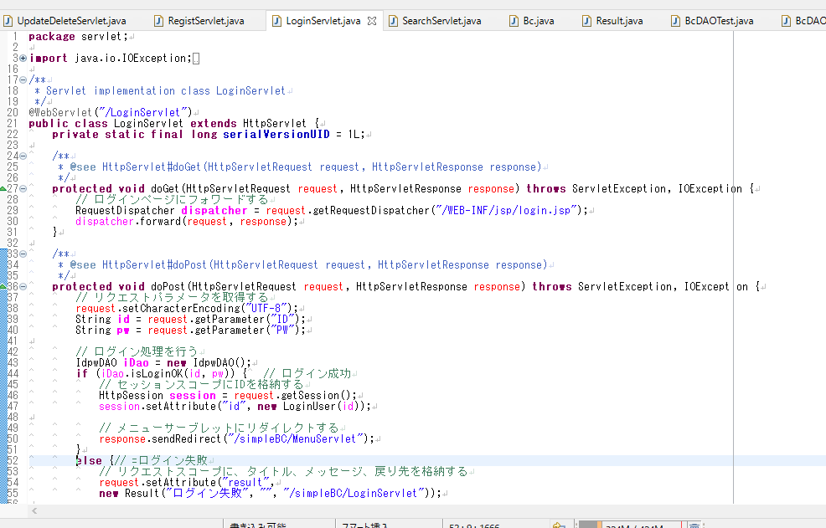

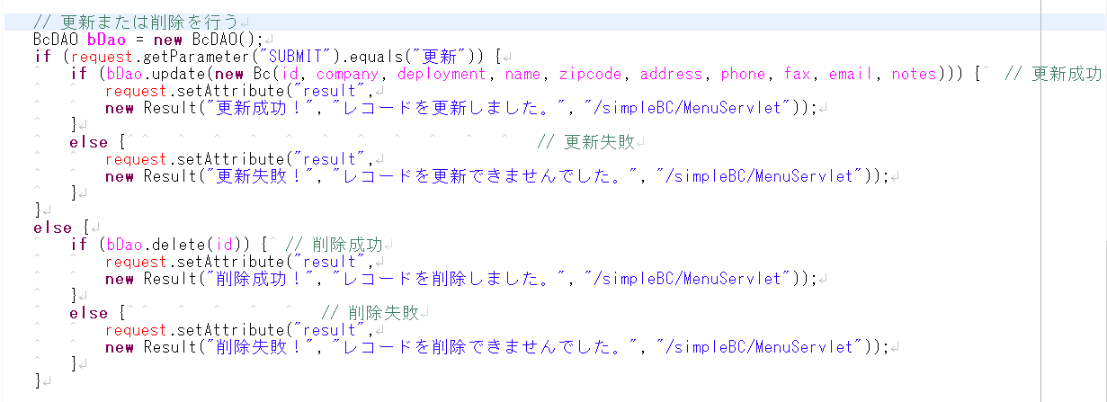

Sheet1
